Sheet1
 |  |  | 公 司 名
点击每个菜单，进入相应页面 | Home | About US | Products | Factory | Testing Equipment | Common Questions | Contact US
弹簧类
弹簧生产车间

螺丝类
螺丝生产车间
冲压类
车床磨具车间
蓝色框里为点开products或Factory时的下拉菜单
不点开菜单时，主页就是下面的部分 |  |  |  |  |  |  | 这个菜单里包含公司名，地址，电话，传真等等，可以后台自己编辑
精密车床件
这个部分为主页展示的一些产品，四大类产品，每类选1-2张放上去，这个图片我可以通过后台上传
类似这样的
PS-15988
Material: XXX
Size: xxxxxx
这最后一行显示公司名，邮箱，电话等等

主页部分

 |  |  | Welcome to Kangyuan
 | Our WORKSHOP |  |  |  | 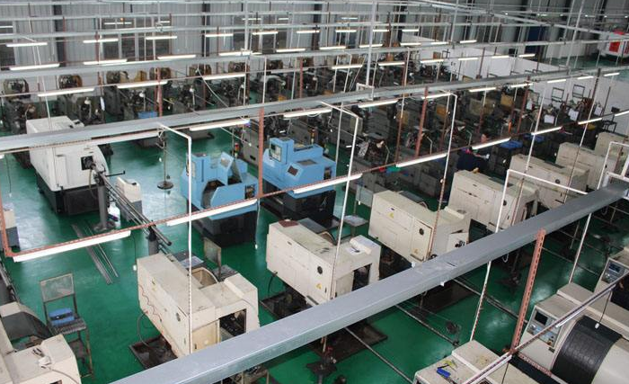 |  | 这个部分的图片可以先随便放，我后台再编辑

http://www.dgmingyu.net/

